关系图
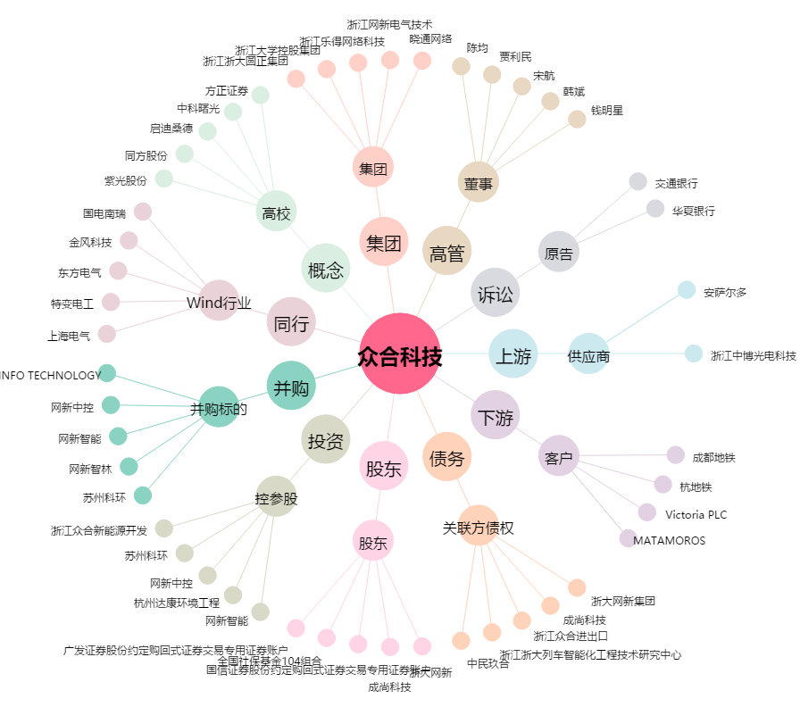
众合科技[000925.SZ] - 关系概览图

